Placas
Registro | Placa | Hora de paso | Tiempo en video | Archivo de video | Tipo | Sentido | Confianza | Consenso | Lecturas | Estado | Imagen de respaldo
V0001 | PCM7497 | 2026-09-09 16:17:46 | 00:30 | Camara Placas 2_20260909105651-20260909163038(60).mp4 | automovil | sale | 0.926 | 0.222 | 9 | pendiente de revision | 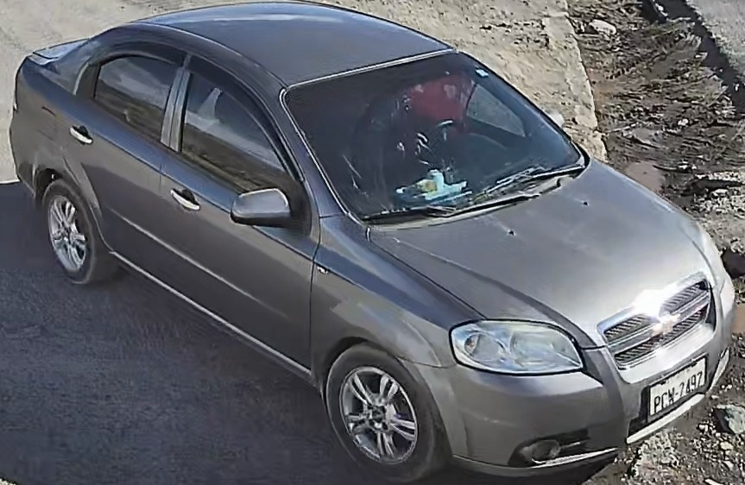
V0002 | TAA2204 | 2026-09-09 16:19:03 | 01:47 | Camara Placas 2_20260909105651-20260909163038(60).mp4 | automovil | entra | 0.945 | 0.311 | 20 | pendiente de revision | 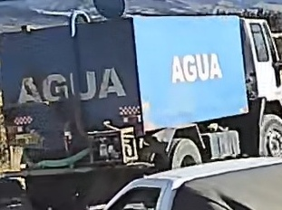
V0003 | BI137 | 2026-09-09 16:19:17 | 02:01 | Camara Placas 2_20260909105651-20260909163038(60).mp4 | motocicleta | entra | 0.651 | 0.258 | 1 | pendiente de revision | 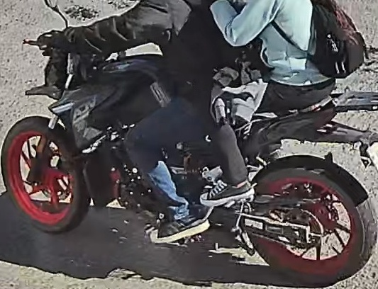
V0004 | VE9715 | 2026-09-09 16:21:46 | 04:30 | Camara Placas 2_20260909105651-20260909163038(60).mp4 | motocicleta | entra | 0.721 | 0.142 | 1 | pendiente de revision | 